Input
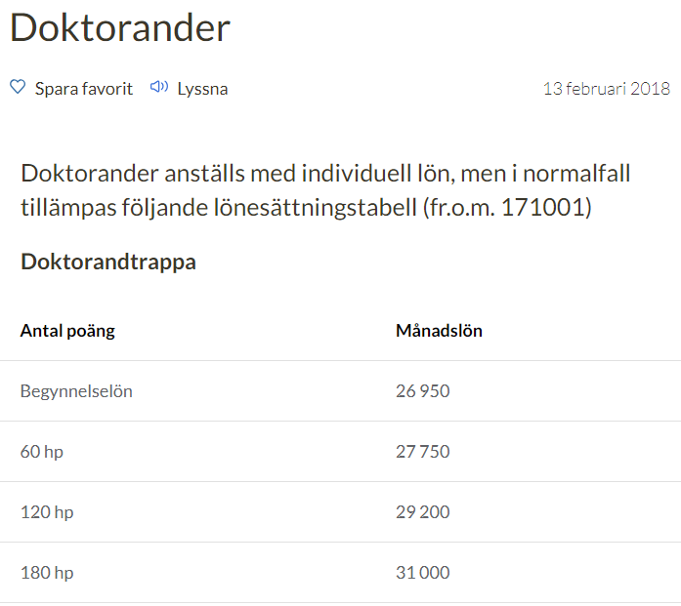
Doktorand | År (ÅÅÅÅ)
Planerad start | 2018

Årsarbetstid | 1732
Månadsarbetstid | 144

LKP % | 52.837%
Kontors % | 8.4%
OH % | 54%
Expenser/år | 15,000 kr

Handledning | 2018
Löneökning handledare
 | 2.5% |  |  |  |  |  |  | Lön | Lön | Lön | Lön | Lön | Lön | Lön | Lön | Lön | Lön
Handledare | Timkostnad inkl LKP | Timmar/år | Lönekostnad/år | Kontors-kostnad/år | OH-Kostnad/år | Totalt/år |  | 2019 | 2020 | 2021 | 2022 | 2023 | 2024 | 2025 | 2026 | 2027 | 2028
Huvudhandledare |  |  |  |  |  | -
Bihandledare |  |  |  |  |  | -
 |  |  |  |  |  | -
 |  |  |  |  |  | -
Totalt |  | 0 | 0 | 0 | 0 | 0 |  | 0 | 0 | 0 | 0 | 0 | 0 | 0 | 0 | 0 | 0
 |  |  |  |  |  |  | Lokal | 0 | 0 | 0 | 0 | 0 | 0 | 0 | 0 | 0 | 0
 |  |  |  |  |  |  | OH | 0 | 0 | 0 | 0 | 0 | 0 | 0 | 0 | 0 | 0
 |  |  |  |  |  |  | Totalt | 0 | 0 | 0 | 0 | 0 | 0 | 0 | 0 | 0 | 0

